DS(cadastro)
Logotipo Supervisora
Planilha - Dispositivos de Segurança
BR | SNV | Tramo | km inicial | Latitude inicial | Longitude inicial | km final | Latitude final | Longitude final | Lado | Quantidade lâminas | Comprimento Total do Tramo (m) | Função | Especificação do obstáculo fixo | ID | Distância da pista ao obstáculo (m) | Risco | Velocidade (km/h) | VMD (veíc./dia) | % veículos pesados | Geometria | Classificação do nível de contenção | Nível de contenção EN 1317-2 | Nível de contenção NCHRP 350 | Espaço de trabalho | Terminal de entrada | Terminal de saída | Adequação à funcionalidade - Lâmina | Adequação à funcionalidade - Lâminas inadequadas | Adequação à funcionalidade - Terminais | Adequação à funcionalidade - Terminais inadequados | Distância da face da defensa ao obstáculo(m) | Distância da linha de bordo da pista à face da defensa (m) | Link da Fotografia | Serviço

JULHO/2022 |  |  |  |  |  |  |  |  |  |  |  |  |  |  |  |  |  |  |  |  | VERSÃO 01

Lado
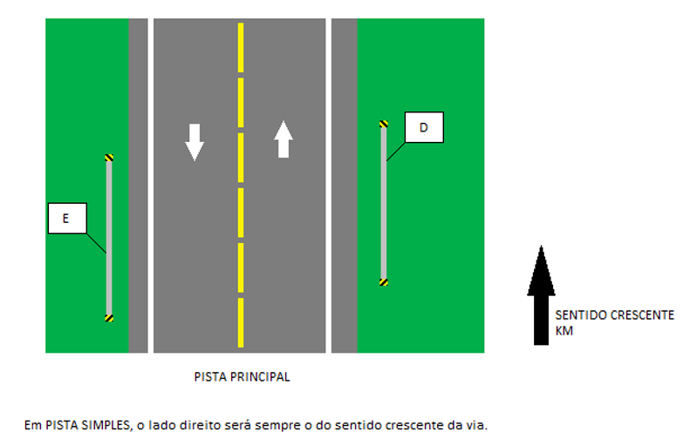
PISTA SIMPLES

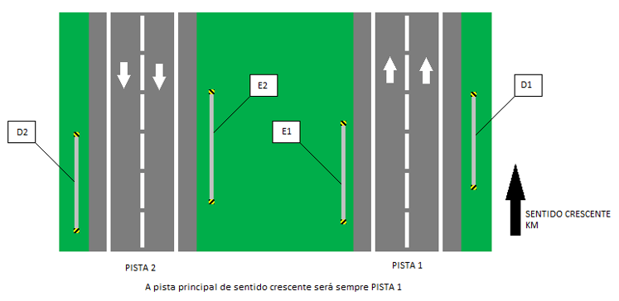
PISTA DUPLA

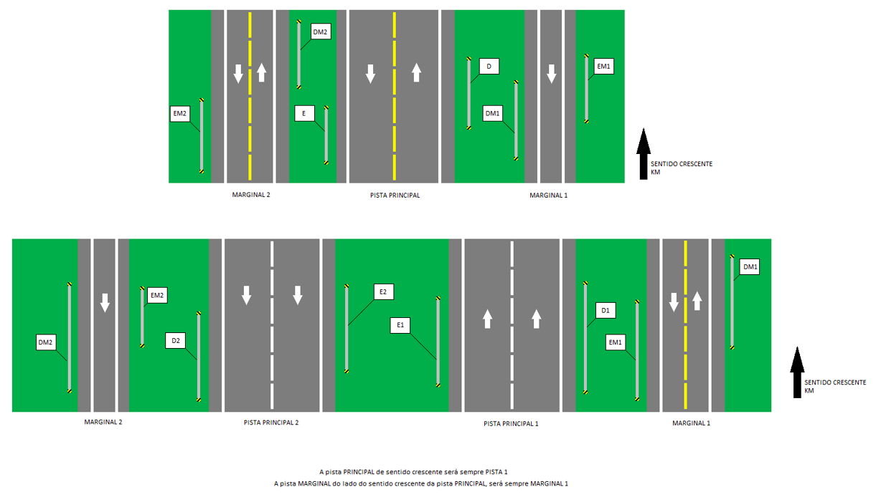
PISTA SIMPLES/DUPLA - MARGINAIS

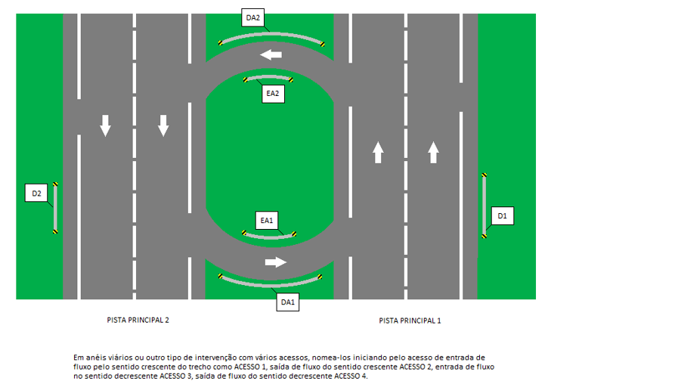
ACESSOS

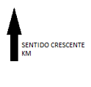

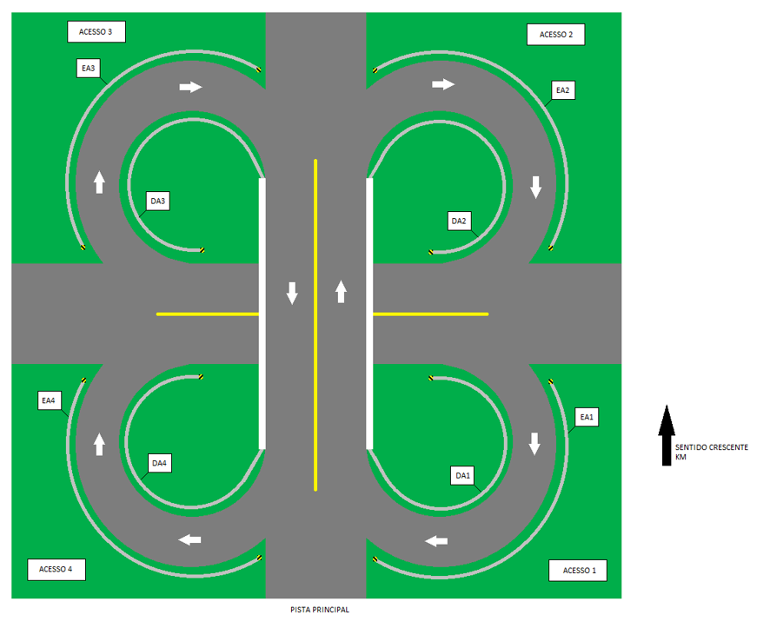
ACESSOS

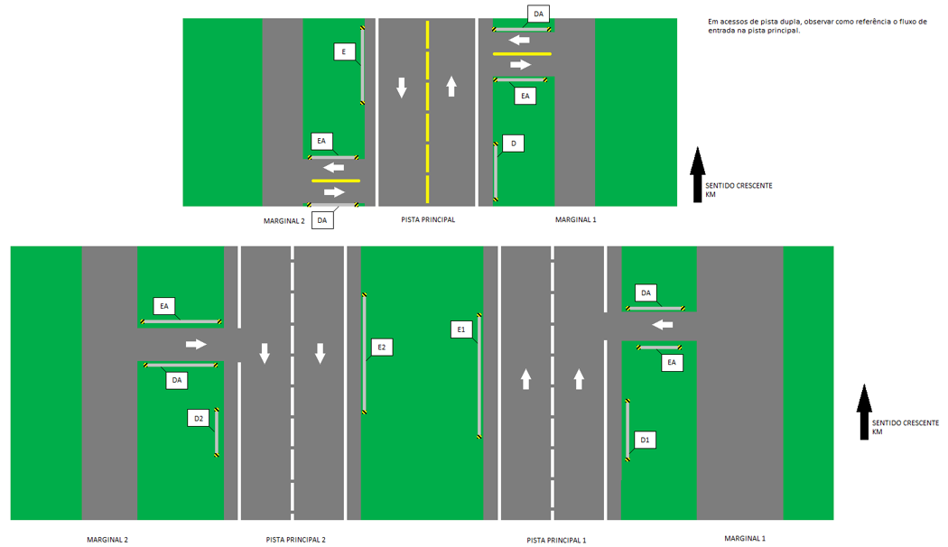
ACESSOS

